1回目
単体テストエビデンス

アプリ名 | PG0171
単体テスト名 | 申請者するカードが未登録
テストNo | No10

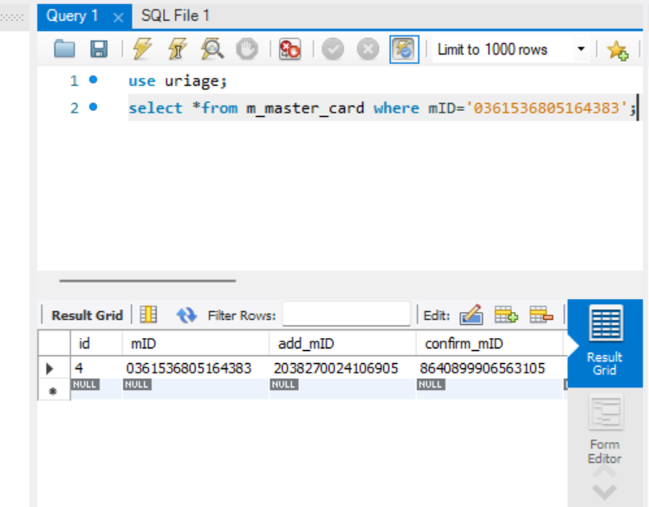

該当するカードがあることを確認

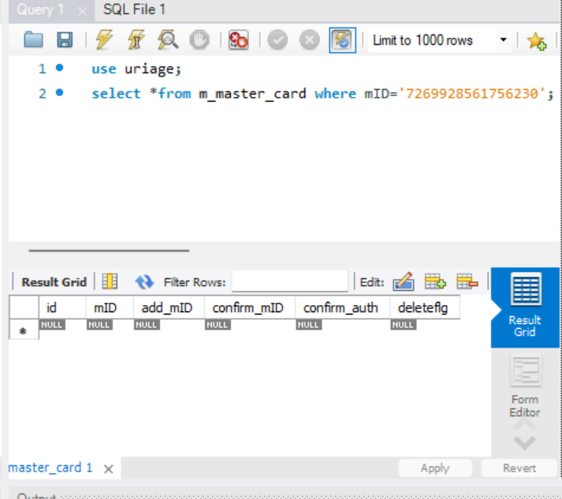

該当するカードがないことを確認

パラメータ一覧No10の引数を与える

想定通りのメッセージが出たOK

